II B) Y 1
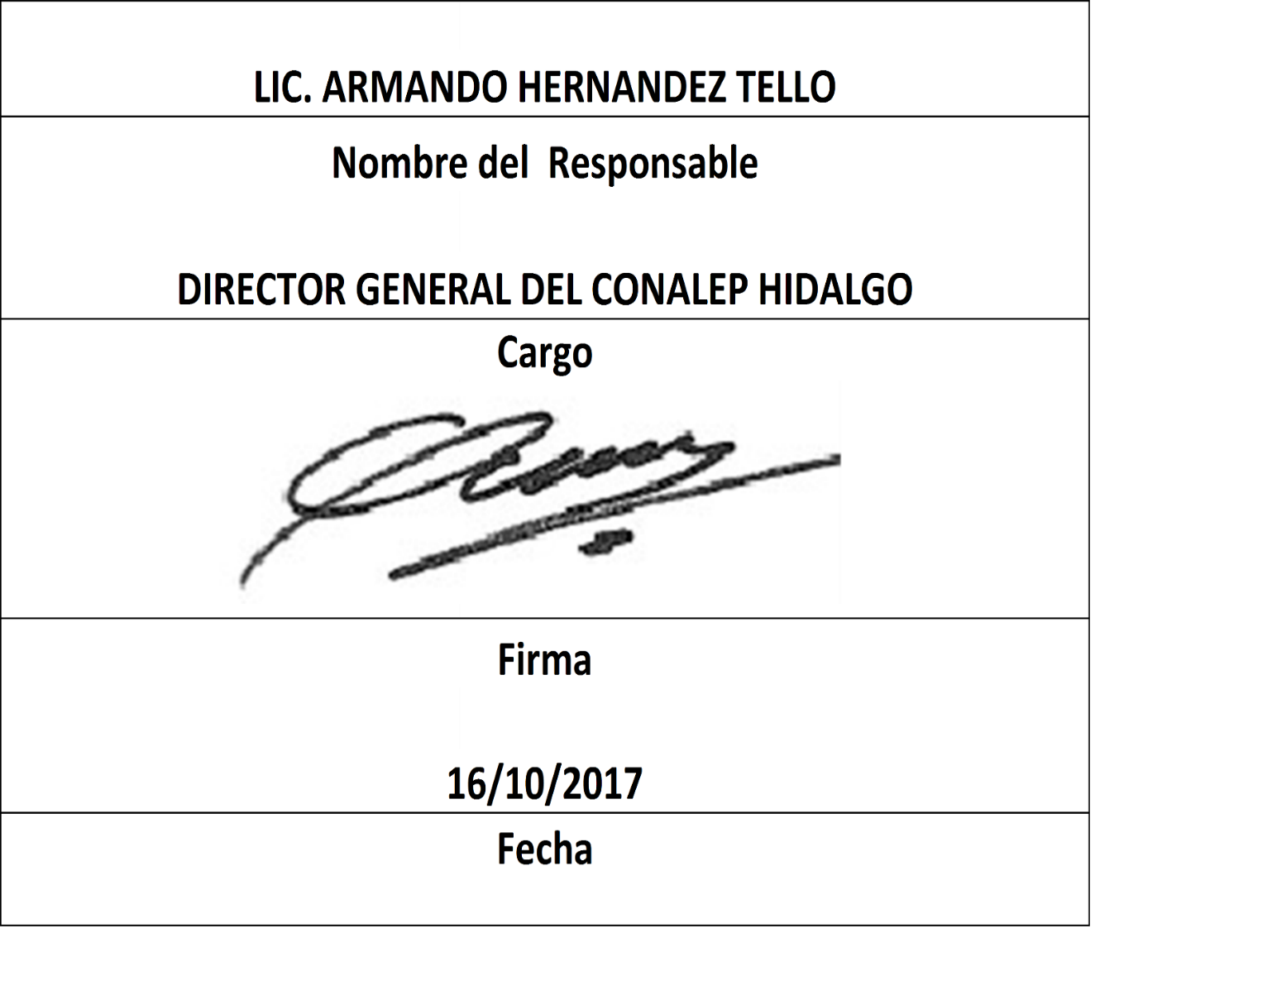
Formato: Plaza / Función |  |  |  |  |  |  |  |  |  |  |  |  |  |  |  |  | Entidad Federativa: |  |  |  | Hidalgo
Fondo de Aportaciones para la Educación Tecnológica y de Adultos/Colegio Nacional de Educación Profesional Técnica (FAETA/CONALEP) |  |  |  |  |  |  |  |  |  |  |  |  |  |  |  |  |  |  |  | No. Trimestre y año: | 3ro. Trimestre 2017
 |  |  |  |  |  |  |  |  |  |  |  |  |  |  |  |  |  |  |  |  |  | Hoja 1 de 10

RFC | CURP | Nombre | Plazas por tipo de función |  |  |  |  |  |  |  |  |  |  |  |  |  |  | Centro de Trabajo | Total plazas Jornada | Total HSM | Total de Honorarios | Total de recursos presupuestales ejercidos en servicios personales en el periodo (2)
 |  |  | Apoyo a la labor educativa |  |  | Administrativo y de servicio |  |  | Docente y Apoyo Técnico Pedagógico |  |  | Directivos y Supervisión |  |  | Mandos medios y superiores
 |  |  | Jornada | HSM | Honorarios | Jornada | HSM | Honorarios | Jornada | HSM | Honorarios | Jornada | HSM | Honorarios | Jornada | HSM | Honorarios

QUAG600202U81 | QUAG600202HHGRCL01 | GUILLERMO QUIROZ ACOSTA | 0 | 0 | 0 | 1 | 0 | 0 | 0 | 0 | 0 | 0 | 0 | 0 | 0 | 0 | 0 | 13DPT0001O | 118410.65 | 0 | 0 | 118410.65
DULB5911303R8 | DULB591130MHGRMR05 | BERTHA DURAN LIMON | 0 | 0 | 0 | 1 | 0 | 0 | 0 | 0 | 0 | 0 | 0 | 0 | 0 | 0 | 0 | 13DPT0001O | 44378.7 | 0 | 0 | 44378.70
VARU590602U94 | VAXR590602HTLZXT01 | RUTILIO VAZQUEZ 0 | 0 | 0 | 0 | 1 | 0 | 0 | 0 | 0 | 0 | 0 | 0 | 0 | 0 | 0 | 0 | 13DPT0002N | 79694.96 | 0 | 0 | 79694.96
GUAE630701QMA | GUAE630701MHGRLS04 | ESTHER GUERRERO ALVAREZ | 0 | 0 | 0 | 1 | 0 | 0 | 0 | 0 | 0 | 0 | 0 | 0 | 0 | 0 | 0 | 13DPT0001O | 42687.32 | 0 | 0 | 42687.32
MOMM680119HU5 | MOMM680119MHGRXR06 | MARTHA MORALES MUÑOZ | 0 | 0 | 0 | 1 | 0 | 0 | 0 | 0 | 0 | 0 | 0 | 0 | 0 | 0 | 0 | 13DPT0001O | 49632.21 | 0 | 0 | 49632.21
REAS610725PS8 | REAS610725HHGYGN05 | SANTIAGO REYES AGUILAR | 0 | 0 | 0 | 1 | 0 | 0 | 0 | 0 | 0 | 0 | 0 | 0 | 0 | 0 | 0 | 13DPT0001O | 50398.62 | 0 | 0 | 50398.62
OIIC5207187Z8 | OIIC520718MHGRSM08 | CAMILA ORTIZ ISLAS | 0 | 0 | 0 | 1 | 0 | 0 | 0 | 0 | 0 | 0 | 0 | 0 | 0 | 0 | 0 | 13DPT0002N | 44378.7 | 0 | 0 | 44378.70
MOGA6704074N7 | MOGA670407MDFNNR03 | AURORA MONTERRUBIO GONZALEZ | 0 | 0 | 0 | 1 | 0 | 0 | 0 | 0 | 0 | 0 | 0 | 0 | 0 | 0 | 0 | 13DPT0004L | 75133.71 | 0 | 0 | 75133.71
MAOJ690510QK2 | MAOJ690510HHGRLN09 | JUAN CARLOS MARTINEZ OLGUIN | 0 | 0 | 0 | 1 | 0 | 0 | 0 | 0 | 0 | 0 | 0 | 0 | 0 | 0 | 0 | 13DPT0006J | 59521.16 | 0 | 0 | 59521.16
AAAR640902UV1 | AAAR640902HHGLRY04 | RAYMUNDO ALVARADO ARTEAGA | 0 | 0 | 0 | 1 | 0 | 0 | 0 | 0 | 0 | 0 | 0 | 0 | 0 | 0 | 0 | 13DPT0003M | 57042.97 | 0 | 0 | 57042.97
HEHV530428RN5 | HEHV530428HTLRRD06 | VIDAL ORLANDO HERNANDEZ HERNANDEZ | 0 | 0 | 0 | 1 | 0 | 0 | 0 | 0 | 0 | 0 | 0 | 0 | 0 | 0 | 0 | 13DPT0002N | 43279.47 | 0 | 0 | 43279.47
JIHG551114K28 | JIHG551114MHGMRR09 | GRACIELA JIMENEZ HERNANDEZ | 0 | 0 | 0 | 1 | 0 | 0 | 0 | 0 | 0 | 0 | 0 | 0 | 0 | 0 | 0 | 13DPT0001O | 43872 | 0 | 0 | 43872.00
AIDE671013FV8 | AIDE671013HHGLSD01 | EDUARDO ALCIBAR DESENTIS | 0 | 0 | 0 | 1 | 0 | 0 | 0 | 0 | 0 | 0 | 0 | 0 | 0 | 0 | 0 | 13DPT0004L | 45963.51 | 0 | 0 | 45963.51
MORM680222V30 | MORM680222MHGRMR00 | MA. MARGARITA OLIVA MORALES RAMIREZ | 0 | 0 | 0 | 1 | 0 | 0 | 0 | 0 | 0 | 0 | 0 | 0 | 0 | 0 | 0 | 13DPT0004L | 44736.97 | 0 | 0 | 44736.97
AEME681012LU3 | AEME681012MHGRDL06 | ELIZABETH ARTEAGA MEDINA | 0 | 0 | 0 | 1 | 0 | 0 | 0 | 0 | 0 | 0 | 0 | 0 | 0 | 0 | 0 | 13DPT0001O | 43365.3 | 0 | 0 | 43365.30
AAGM671219920 | AAGM671219MDFLNR06 | MAIRA ALVAREZ GONZALEZ | 0 | 0 | 0 | 1 | 0 | 0 | 0 | 0 | 0 | 0 | 0 | 0 | 0 | 0 | 0 | 13DPT0001O | 42701.24 | 0 | 0 | 42701.24
OERF691004CF0 | OERF691004HHGLDR08 | FRANCISCO OLVERA RODRIGUEZ | 0 | 0 | 0 | 1 | 0 | 0 | 0 | 0 | 0 | 0 | 0 | 0 | 0 | 0 | 0 | 13DPT0001O | 44888.88 | 0 | 0 | 44888.88
HEON640222CN8 | HEON640222MHGRRN03 | NINA HERNANDEZ ORTIZ | 0 | 0 | 0 | 1 | 0 | 0 | 0 | 0 | 0 | 0 | 0 | 0 | 0 | 0 | 0 | 13DPT0004L | 113775.77 | 0 | 0 | 113775.77
LEFO6806231K3 | LEFO680623MHGNLR04 | ORQUIDEA MARIA LEINES FLORES | 0 | 0 | 0 | 1 | 0 | 0 | 0 | 0 | 0 | 0 | 0 | 0 | 0 | 0 | 0 | 13DPT0001O | 108984.48 | 0 | 0 | 108984.48
BABE670920BP9 | BABE670920MMCTRN09 | MARIA ENRIQUETA BATALLA BRANDT | 0 | 0 | 0 | 1 | 0 | 0 | 0 | 0 | 0 | 0 | 0 | 0 | 0 | 0 | 0 | 13DPT0004L | 76354.96 | 0 | 0 | 76354.96
GAGE6809224S9 | GAGE680922MHGRND09 | EDITH GARNICA GONZALEZ | 0 | 0 | 0 | 1 | 0 | 0 | 0 | 0 | 0 | 0 | 0 | 0 | 0 | 0 | 0 | 13DPT0001O | 42836.71 | 0 | 0 | 42836.71
CAAN7209126S9 | CAAN720912MHGBNH09 | NOHEMI CABRERA ANGELES | 0 | 0 | 0 | 1 | 0 | 0 | 0 | 0 | 0 | 0 | 0 | 0 | 0 | 0 | 0 | 13DPT0002N | 46379.84 | 0 | 0 | 46379.84
QUHA680214315 | QUHA680214HHGNRL08 | ALBERTO QUINTANAR HERNANDEZ | 0 | 0 | 0 | 1 | 0 | 0 | 0 | 0 | 0 | 0 | 0 | 0 | 0 | 0 | 0 | 13DPT0001O | 41687.68 | 0 | 0 | 41687.68
HEEE6711045P2 | HEEE671104MHGRSS04 | ESMERALDA HERRERA ESCAMILLA | 0 | 0 | 0 | 1 | 0 | 0 | 0 | 0 | 0 | 0 | 0 | 0 | 0 | 0 | 0 | 13DPT0002N | 106346.9 | 0 | 0 | 106346.90
COAP611012560 | COAP611012MHGRLL04 | MARIA DEL PILAR YADIRA CORDERO ALVARADO | 0 | 0 | 0 | 1 | 0 | 0 | 0 | 0 | 0 | 0 | 0 | 0 | 0 | 0 | 0 | 13DPT0004L | 102341.56 | 0 | 0 | 102341.56
MORM730124654 | MORP730124MHGRMZ18 | MA DE LA PAZ MORALES RAMIREZ | 0 | 0 | 0 | 1 | 0 | 0 | 0 | 0 | 0 | 0 | 0 | 0 | 0 | 0 | 0 | 13DPT0004L | 58297.04 | 0 | 0 | 58297.04
GULN580805AL8 | GULN580805MVZTGV01 | MARIA NIEVES GUTIERREZ LUGO | 0 | 0 | 0 | 1 | 0 | 0 | 0 | 0 | 0 | 0 | 0 | 0 | 0 | 0 | 0 | 13DPT0004L | 48290.31 | 0 | 0 | 48290.31
MOEA700704QL5 | MOEA700704MHGRSR03 | ARACELY MORALES ESPITIA | 0 | 0 | 0 | 1 | 0 | 0 | 0 | 0 | 0 | 0 | 0 | 0 | 0 | 0 | 0 | 13DPT0001O | 54974.71 | 0 | 0 | 54974.71
VEMS740407282 | VEMS740407MHGRRN00 | SONIA RAMONA VERA MORENO | 0 | 0 | 0 | 1 | 0 | 0 | 0 | 0 | 0 | 0 | 0 | 0 | 0 | 0 | 0 | 13DPT0004L | 45435.54 | 0 | 0 | 45435.54
MIOC641217JH7 | MIOC641217HHGRRS05 | CESAR MIRANDA OROZCO | 0 | 0 | 0 | 1 | 0 | 0 | 0 | 0 | 0 | 0 | 0 | 0 | 0 | 0 | 0 | 13DPT0003M | 45246.68 | 0 | 0 | 45246.68
OUGE7205074M4 | OUGE720507MMCLRV00 | EVA OLGUIN GUERRERO | 0 | 0 | 0 | 1 | 0 | 0 | 0 | 0 | 0 | 0 | 0 | 0 | 0 | 0 | 0 | 13DPT0002N | 49078.46 | 0 | 0 | 49078.46
OOCA6402273U3 | OOCA640227MDFRRL00 | ALEJANDRA OROZCO CRUZ | 0 | 0 | 0 | 1 | 0 | 0 | 0 | 0 | 0 | 0 | 0 | 0 | 0 | 0 | 0 | 13DPT0003M | 42630.97 | 0 | 0 | 42630.97
LODR521024NH6 | LODR521024HHGPRF07 | JOSE RAFAEL LOPEZ DUARTE | 0 | 0 | 0 | 1 | 0 | 0 | 0 | 0 | 0 | 0 | 0 | 0 | 0 | 0 | 0 | 13DPT0004L | 109140.89 | 0 | 0 | 109140.89
TACE6804309U6 | TACE680430MHGBSN05 | EUNICE TABOADA CASTAÑEDA | 0 | 0 | 0 | 1 | 0 | 0 | 0 | 0 | 0 | 0 | 0 | 0 | 0 | 0 | 0 | 13DPT0004L | 42630.97 | 0 | 0 | 42630.97
AIOE640405469 | AIOE640405HHGVRM00 | EMILIO MARTIN AVILA ORTIZ | 0 | 0 | 0 | 1 | 0 | 0 | 0 | 0 | 0 | 0 | 0 | 0 | 0 | 0 | 0 | 13DPT0005K | 47883.44 | 0 | 0 | 47883.44
HELG671014RX8 | HELG671014MHGRMR04 | GRACIELA VERONICA HERNANDEZ LIMON | 0 | 0 | 0 | 1 | 0 | 0 | 0 | 0 | 0 | 0 | 0 | 0 | 0 | 0 | 0 | 13DPT0003M | 109140.89 | 0 | 0 | 109140.89
MOCM6708258F8 | MOCM670825HHGNSG09 | MIGUEL ANGEL MONREAL CASTILLO | 0 | 0 | 0 | 1 | 0 | 0 | 0 | 0 | 0 | 0 | 0 | 0 | 0 | 0 | 0 | 13DPT0003M | 109140.89 | 0 | 0 | 109140.89
DEGI720829KS6 | DEGI720829MHGLTS06 | MARIA ISABEL DELGADILLO GUTIERREZ | 0 | 0 | 0 | 1 | 0 | 0 | 0 | 0 | 0 | 0 | 0 | 0 | 0 | 0 | 0 | 13DPT0002N | 106903.16 | 0 | 0 | 106903.16
CAMR690430KT6 | CAMR690430MHGLJS08 | ROSA ISELA CALDERON MEJIA | 0 | 0 | 0 | 1 | 0 | 0 | 0 | 0 | 0 | 0 | 0 | 0 | 0 | 0 | 0 | 13DPT0003M | 39818.34 | 0 | 0 | 39818.34
GAGR640831QD1 | GAGR640831HHGRMM08 | RAMON PAZ GARCIA GOMEZ | 0 | 0 | 0 | 1 | 0 | 0 | 0 | 0 | 0 | 0 | 0 | 0 | 0 | 0 | 0 | 13DPT0002N | 45840.95 | 0 | 0 | 45840.95
MECM690326S31 | MECM690326MDFNSR04 | MIRNA ROSA MENESES CASASOLA | 0 | 0 | 0 | 1 | 0 | 0 | 0 | 0 | 0 | 0 | 0 | 0 | 0 | 0 | 0 | 13DPT0002N | 99059.24 | 0 | 0 | 99059.24

Formato: Plaza / Función |  |  |  |  |  |  |  |  |  |  |  |  |  |  |  |  | Entidad Federativa: |  |  |  | Hidalgo
Fondo de Aportaciones para la Educación Tecnológica y de Adultos/Colegio Nacional de Educación Profesional Técnica (FAETA/CONALEP) |  |  |  |  |  |  |  |  |  |  |  |  |  |  |  |  |  |  |  | No. Trimestre y año: | 3ro. Trimestre 2017
 |  |  |  |  |  |  |  |  |  |  |  |  |  |  |  |  |  |  |  |  |  | Hoja 2 de 10

RFC | CURP | Nombre | Plazas por tipo de función |  |  |  |  |  |  |  |  |  |  |  |  |  |  | Centro de Trabajo | Total plazas Jornada | Total HSM | Total de Honorarios | Total de recursos presupuestales ejercidos en servicios personales en el periodo (2)
 |  |  | Apoyo a la labor educativa |  |  | Administrativo y de servicio |  |  | Docente y Apoyo Técnico Pedagógico |  |  | Directivos y Supervisión |  |  | Mandos medios y superiores
 |  |  | Jornada | HSM | Honorarios | Jornada | HSM | Honorarios | Jornada | HSM | Honorarios | Jornada | HSM | Honorarios | Jornada | HSM | Honorarios

QUBC6611222I5 | QUBC661122MHGRRC09 | CECILIA QUIROZ BRAVO | 0 | 0 | 0 | 1 | 0 | 0 | 0 | 0 | 0 | 0 | 0 | 0 | 0 | 0 | 0 | 13DPT0001O | 43547.06 | 0 | 0 | 43547.06
EAOS720930J22 | EAOS720930MHGCLF00 | SOFIA FORTUNATA ECHAVARRIA OLVERA | 0 | 0 | 0 | 1 | 0 | 0 | 0 | 0 | 0 | 0 | 0 | 0 | 0 | 0 | 0 | 13DPT0001O | 96461 | 0 | 0 | 96461.00
OIGN670926TG9 | OIGN670926HHGRDL09 | NOEL RENE ORTIZ GODINEZ | 0 | 0 | 0 | 1 | 0 | 0 | 0 | 0 | 0 | 0 | 0 | 0 | 0 | 0 | 0 | 13DPT0001O | 101751.95 | 0 | 0 | 101751.95
LOSM4809249D8 | LOSM480924HHGZMR05 | MERCED GERARDO LOZANO SAMPERIO | 0 | 0 | 0 | 1 | 0 | 0 | 0 | 0 | 0 | 0 | 0 | 0 | 0 | 0 | 0 | 13DPT0002N | 96372.98 | 0 | 0 | 96372.98
...

